申請・報告の手引き
◆申請の手引き（報告は下部）

1. 提出書類 早見表

 | 指導者養成事業申請 提出書類一覧
 | 様式名 |  |  | 提出締切
1 | 養成講習実施申請書(様式3) |  |  | 事業開始 1カ月前
2 | 募集要項または参加要項、シラバス （書式はありません。 詳細なスケジュールや担当講師が記載されているものをお願いします。）
3 | 認定試験問題：問題の解答及び配点並びに採点基準含む （書式はありません。例題集をもとに作成ください。）
4 | 講師プロフィール （主任講師（講習管理者）でない方が養成講習の 講師を務める場合にご提出ください。） |  |  | 主任講師（講習管理者）以外が講師を務める 場合のみ、事業開始 1カ月前に提出

2. 申請書入力方法

● 入力いただく項目について
 |  | ・・・入力必須項目です。この項目が未入力の場合は、
 |  | 再提出していただくこともありますのでご注意ください。

 |  | ・・・トップダウンリスト（データの入力規則）を利用した項目です。
 |  | マス目にカーソルを合わせリストを表示し項目を選択、もしくは正しい名称を入力して下さい。

 |  | ・・・場合によって、入力していただく必要がある項目です。

● 入力時の注意点
・ | 略語はなるべく使用せず、正式名称をご記入ください。
 | また、略語を使用される場合は説明文章を併せて記載願います。

・ | 全国体験活動指導者認定委員会で想定する
 | カリキュラム内容と添った展開計画をご記入下さい。
 | カリキュラム内容と展開計画がそぐわないと判断された場合再提出いただきます。
 | ※「自然体験活動指導者ハンドブック」参照

● 複数件の養成講習申請をする場合のお願い
 | 複数件の養成講習申請をする場合、１つの申請書データにワークシートを増やして入力するのではなく
 | 事業毎に養成講習実施申請書データ（１事業１ブック）をご提出ください。

● 自然体験活動上級指導者（インストラクター）開催時の注意点
 | インストラクター養成講習の受講要件として、演習Ⅰを全て受講している必要がありますので
 | 参加者のご確認をお願い致します。

 | なお演習Ⅰ受講の有無については、受講希望者がそれぞれ持っている
 | 「様式12 自然体験活動指導者養成講習（演習Ⅰ）履修表（受講票）」にてご確認いただけます。

 | また、概論Ⅱを受講いただいたとしても、演習Ⅱを全て受講いただいてからでないと
 | NEALインストラクターとしてご登録いただく事はできませんのでご注意ください。

◆報告の手引き
1. 報告書類 提出締め切り

団体申請／個人申請とは？
【団体申請】 養成団体が全て取りまとめ、養成団体から自然体験活動部会事務局へ申請書3点の提出及び登録費の入金を行う。
【個人申請】 養成団体は様式9の提出のみをし、あとは資格取得希望者が自然体験活動部会事務局へ様式10の提出及び登録費の入金等手続きを直接自然体験活動部会事務局へ行う。
 | 養成講習修了者名簿の提出締切は
 | 事業終了日から1か月後までです。

 | 上記締め切り日を過ぎてからご提出いただく場合、
 | 認定されない可能性もありますのでご注意ください。

2. 提出書類および手続きフローチャート

 | 指導者登録申請 提出書類一覧
 | 様式名 |  | 団体申請 |  | 個人申請
 |  |  | 要／不要 | 提出元 | 要／不要 |  | 提出元
 | 様式9 | 養成講習修了者名簿 | 必須 | 団体 | 必須 |  | 団体
 |  | 指導者データ入力書式 | 必須 | 団体 | 不要 |  | －
 | 様式10 | 自然体験活動指導者資格取得申請書 | 必須 | 団体 | 必須 |  | 登録希望者
 |  | 学生証コピー | 学生割引利用時のみ提出 | 団体 | 学生割引利用時のみ提出 |  | 登録希望者

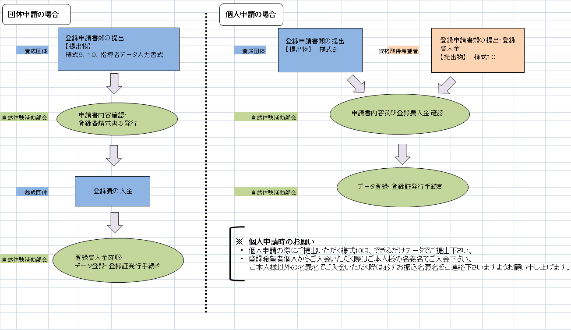

3. 登録料について

 | 自然体験活動指導者 登録料早見表
 | 指導者種別 |  |  | 金額 |  | 登録期間
 | 自然体験活動指導者（NEALリーダー） |  |  | 5,000円 |  | 終身登録
 | ※NEALリーダーに限り、学生割引をご利用いただけます。 ご希望の際は学生証コピーを提出ください。 |  |  | 3,000円
 | 自然体験活動上級指導者（NEALインストラクター） |  |  | 6,000円 |  | 3年間
 | 自然体験活動総括指導者（NEALコーディネーター） |  |  | 6,000円 |  | 3年間

≪お振込口座≫
 | ● 三菱UFJ銀行 代々木上原支店
 | 口座番号： 普通口座 0078002
 | 名義： 全国体験活動指導者認定委員会 自然体験活動部会 部会長 岡島成行

 | ● ゆうちょ銀行
 | 口座番号： 10170-76537411 名義： 自然体験活動部会
 | （※他の金融機関口座との間で振込する場合
 | 店番：018 預金種目：普通預金 口座番号：7653741）

 | ● 郵便振替
 | 口座番号： 00120-8-550469 名義： NEAL自然体験活動部会

4. 登録証発送時期について

 | 自然体験活動指導者（NEAL）の資格認定には、自然体験活動部会および認定委員会の
 | 審査に合格する必要があるため、登録証の発行には２か月程度かかる場合があります。
 | 予めご了承ください。なお、登録証は各登録者へ直接送付されます。
 | 団体へ一括送付をご希望の際は事務局へご連絡ください。

④【団体用】養成講習修了者名簿
 |  |  |  |  |  | 様式９ | 必須項目のうち、 以下の行に入力漏れが
養成講習修了者名簿 |  |  |  |  |  |  | 3 | 箇所あります。

 |  |  |  | 提出日（年月日） |  |  | 入力漏れ
 |  |  |  | 主任講師名 | 0 |  |  |  | * 入力いただく項目について *
 | 全国体験活動指導者認定委員会 自然体験活動部会長 殿 |  |  |  |  |  |  |  |  | ・・・手入力いただく項目です。なお、英数字は全て半角でご入力ください。

 | 申請団体について |  |  |  |  |  |  |  |  | ・・・トップダウンリスト（データの入力規則）を利用した項目です。
 | 養成団体名（貴団体名） | 0 |  |  |  |  |  |  |  | マス目にカーソルを合わせリストを表示し項目を選択、もしくは正しい名称を入力して下さい。
 | 養成団体番号 | 0 | 担当者名 | 0

 | 実施した講習について
 | 事業認定番号 |  |  |  |  |  | 入力漏れ
 | 講習会名 | 0
 | 開始日（年月日） | 0 |  | 終了日（年月日） | 0
 | 会場名 | 0 |  | 会場所在地 （都道府県） | 0
 | 登録する指導者の種別 | FALSE
 | 受講者の総数 |  |  | 登録者の人数 |  |  | 入力漏れ

 | 指導者養成講習 受講者名簿
№ | 氏名 | フリガナ | 生年月日 | 試験合格/不合格 | 備考
1 |  |  | 0 | 0 | 0
2 |  |  | 0 | 0 | 0
本項目「指導者養成講習受講者名簿」記入不要
別シート「指導者データ入力書式」に入力する情報が反映されます。
3 |  |  | 0 | 0 | 0
4 |  |  | 0 | 0 | 0
5 |  |  | 0 | 0 | 0
6 |  |  | 0 | 0 | 0
7 |  |  | 0 | 0 | 0
8 |  |  | 0 | 0 | 0
9 |  |  | 0 | 0 | 0
10 |  |  | 0 | 0 | 0
11 |  |  | 0 | 0 | 0
12 |  |  | 0 | 0 | 0
13 |  |  | 0 | 0 | 0
14 |  |  | 0 | 0 | 0
15 |  |  | 0 | 0 | 0
16 |  |  | 0 | 0 | 0
17 |  |  | 0 | 0 | 0
18 |  |  | 0 | 0 | 0
19 |  |  | 0 | 0 | 0
20 |  |  | 0 | 0 | 0
21 |  |  | 0 | 0 | 0
22 |  |  | 0 | 0 | 0
23 |  |  | 0 | 0 | 0
24 |  |  | 0 | 0 | 0
25 |  |  | 0 | 0 | 0
26 |  |  | 0 | 0 | 0
27 |  |  | 0 | 0 | 0
28 |  |  | 0 | 0 | 0
29 |  |  | 0 | 0 | 0
30 |  |  | 0 | 0 | 0
31 |  |  | 0 | 0 | 0
32 |  |  | 0 | 0 | 0
33 |  |  | 0 | 0 | 0
34 |  |  | 0 | 0 | 0
35 |  |  | 0 | 0 | 0
36 |  |  | 0 | 0 | 0
37 |  |  | 0 | 0 | 0
38 |  |  | 0 | 0 | 0
39 |  |  | 0 | 0 | 0
40 |  |  | 0 | 0 | 0
41 |  |  | 0 | 0 | 0
42 |  |  | 0 | 0 | 0
43 |  |  | 0 | 0 | 0
44 |  |  | 0 | 0 | 0
45 |  |  | 0 | 0 | 0
46 |  |  | 0 | 0 | 0
47 |  |  | 0 | 0 | 0
48 |  |  | 0 | 0 | 0
49 |  |  | 0 | 0 | 0
50 |  |  | 0 | 0 | 0
 |  |  | 0 | 0 | 0
 |  |  | 0 | 0 | 0
 |  |  | 0 | 0 | 0
 |  |  | 0 | 0 | 0
 |  |  | 0 | 0 | 0
 |  |  | 0 | 0 | 0
 |  |  | 0 | 0 | 0
 |  |  | 0 | 0 | 0
 |  |  | 0 | 0 | 0
 |  |  | 0 | 0 | 0
 |  |  | 0 | 0 | 0
 |  |  | 0 | 0 | 0
 |  |  | 0 | 0 | 0
 |  |  | 0 | 0 | 0
 |  |  | 0 | 0 | 0
 |  |  | 0 | 0 | 0
 |  |  | 0 | 0 | 0
 |  |  | 0 | 0 | 0
 |  |  | 0 | 0 | 0
 |  |  | 0 | 0 | 0
 |  |  | 0 | 0 | 0
 |  |  | 0 | 0 | 0
 |  |  | 0 | 0 | 0
 |  |  | 0 | 0 | 0
 |  |  | 0 | 0 | 0
 |  |  | 0 | 0 | 0
 |  |  | 0 | 0 | 0
 |  |  | 0 | 0 | 0
 |  |  | 0 | 0 | 0
 |  |  | 0 | 0 | 0
 |  |  | 0 | 0 | 0
 |  |  | 0 | 0 | 0
 |  |  | 0 | 0 | 0
 |  |  | 0 | 0 | 0
 |  |  | 0 | 0 | 0
 |  |  | 0 | 0 | 0
 |  |  | 0 | 0 | 0
 |  |  | 0 | 0 | 0
 |  |  | 0 | 0 | 0
 |  |  | 0 | 0 | 0
 |  |  | 0 | 0 | 0
 |  |  | 0 | 0 | 0
 |  |  | 0 | 0 | 0
 |  |  | 0 | 0 | 0
 |  |  | 0 | 0 | 0
 |  |  | 0 | 0 | 0
 |  |  | 0 | 0 | 0
 |  |  | 0 | 0 | 0
 |  |  | 0 | 0 | 0
 |  |  | 0 | 0 | 0
 |  |  | 0 | 0 | 0
 |  |  | 0 | 0 | 0
 |  |  | 0 | 0 | 0
 |  |  | 0 | 0 | 0
 |  |  | 0 | 0 | 0
 |  |  | 0 | 0 | 0
 |  |  | 0 | 0 | 0
 |  |  | 0 | 0 | 0
 |  |  | 0 | 0 | 0
 |  |  | 0 | 0 | 0
 |  |  | 0 | 0 | 0
 |  |  | 0 | 0 | 0
 |  |  | 0 | 0 | 0
 |  |  | 0 | 0 | 0
 |  |  | 0 | 0 | 0
 |  |  | 0 | 0 | 0
 |  |  | 0 | 0 | 0
 |  |  | 0 | 0 | 0
 |  |  | 0 | 0 | 0
 |  |  | 0 | 0 | 0
 |  |  | 0 | 0 | 0
 |  |  | 0 | 0 | 0
 |  |  | 0 | 0 | 0
 |  |  | 0 | 0 | 0
 |  |  | 0 | 0 | 0
 |  |  | 0 | 0 | 0
 |  |  | 0 | 0 | 0
 |  |  | 0 | 0 | 0
 |  |  | 0 | 0 | 0
 |  |  | 0 | 0 | 0
 |  |  | 0 | 0 | 0
 |  |  | 0 | 0 | 0
 |  |  | 0 | 0 | 0
 |  |  | 0 | 0 | 0
 |  |  | 0 | 0 | 0
 |  |  | 0 | 0 | 0
 |  |  | 0 | 0 | 0
 |  |  | 0 | 0 | 0
 |  |  | 0 | 0 | 0
 |  |  | 0 | 0 | 0
 |  |  | 0 | 0 | 0
 |  |  | 0 | 0 | 0
 |  |  | 0 | 0 | 0
 |  |  | 0 | 0 | 0
 |  |  | 0 | 0 | 0
 |  |  | 0 | 0 | 0
 |  |  | 0 | 0 | 0
 |  |  | 0 | 0 | 0
 |  |  | 0 | 0 | 0
 |  |  | 0 | 0 | 0
 |  |  | 0 | 0 | 0
 |  |  | 0 | 0 | 0
 |  |  | 0 | 0 | 0
 |  |  | 0 | 0 | 0
 |  |  | 0 | 0 | 0
 |  |  | 0 | 0 | 0
 |  |  | 0 | 0 | 0
 |  |  | 0 | 0 | 0
 |  |  | 0 | 0 | 0
 |  |  | 0 | 0 | 0
 |  |  | 0 | 0 | 0
 |  |  | 0 | 0 | 0
 |  |  | 0 | 0 | 0
 |  |  | 0 | 0 | 0
 |  |  | 0 | 0 | 0
 |  |  | 0 | 0 | 0
 |  |  | 0 | 0 | 0
 |  |  | 0 | 0 | 0
 |  |  | 0 | 0 | 0
 |  |  | 0 | 0 | 0
 |  |  | 0 | 0 | 0
 |  |  | 0 | 0 | 0
 |  |  | 0 | 0 | 0
 |  |  | 0 | 0 | 0
 |  |  | 0 | 0 | 0
 |  |  | 0 | 0 | 0
 |  |  | 0 | 0 | 0
 |  |  | 0 | 0 | 0
 |  |  | 0 | 0 | 0

